RUS
2023-11-17

СПЕЦИФИКАЦИЯ ПО КАЧЕСТВУ ГРЕЙПФРУТА, СВИТИ

МИНИМАЛЬНЫЕ ТРЕБОВАНИЯ
Плоды свежие, целые, чистые, здоровые, не увядшие, технически спелые, без затрагивающих мякоть повреждений сельскохозяйственными вредителями, болезнями, без механических повреждений, ушибов и/или крупных зарубцевавшихся поверхностных порезов, типичной для помологического сорта формы и окраски, без излишней внешней влажности, без постороннего запаха и/или вкуса
I КАТЕГОРИЯ
Плоды цитрусовых этой категории должны иметь характерные признаки своей разновидности и/или товарного типа. Допускаются плоды с незначительными дефектами, не влияющими на внешний вид, качество, сохраняемость и товарный вид продукта в упаковке:

• незначительные дефекты формы и окраски, включая солнечные ожоги;
• незначительные дефекты кожуры, не затрагивающие мякоть плода или возникающие в процессе формирования плода, такие как серебристые и бурые пятна, повреждения щитовкой;
• незначительное выпадение эфирных масел;
• незначительные зарубцевавшиеся повреждения, вызванные градом, трением и т.д.;
• незначительное загрязнение сажистым грибком;
• окраска грейпфрута 1-4 согласно Цветовой шкале
II КАТЕГОРИЯ
К этой категории относятся плоды, которые не могут быть отнесены к первой категории, но отвечают минимальным требованиям, перечисленным выше. Могут допускаться следующие дефекты:
• дефекты формы и окраски, включая солнечные ожоги;
• дефекты кожуры, не затрагивающие мякоть плода или возникающие в процессе формирования плода, такие как: серебристые и бурые пятна, повреждения щитовкой;
• выпадение эфирных масел, не портящее товарный вид;
• зарубцевавшиеся поверхностные повреждения кожуры, не портящие товарный вид;
• лёгкое загрязнение сажистым грибком;
• окраска грейпфрута 5-6 согласно Цветовой шкале
НЕСТАНДАРТ
• дефекты, превышающие допуски для 1 и 2 категории, либо не отвечающие минимальным требованиям;
• уродливые;
• значительные зарубцевавшиеся поверхностные повреждения кожуры, портящие товарный вид;
• значительное загрязнение (с наличием видимых посторонних веществ, в том числе следы химической обработки, сильное загрязнение сажистым грибком и др.);
• слишком толстое альбедо (более 30% от поперечного диаметра);
• плесень на плодоножке или в месте ее отрыва;
• окраска грейпфрута 7 согласно Цветовой шкале;
• серьезные механические повреждения с проникновением в альбедо, не затрагивающие мякоть;
• значительные нажимы, ушибы;
• пораженные с/х заболеваниями в начальной стадии;
• коричневая пятнистость/ химические ожоги общей площадью до 1/3 от площади поверхности плода;
• застуженность;
• увядшие плоды;
• внутреннее усыхание (грануляция) 35-55% плода;
ОТХОД
• обсеменённые спорами грибов; плесень на поверхности плода;
• внутреннее усыхание (грануляция) более 55% плода;
• сильная коричневая пятнистость/ химические ожоги общей площадью более 1/3 от площади поверхности плода;
• загнившие и гнилые;
• с наличием с/х вредителей (кроме щитовки); повреждение мякоти с/х вредителями;
• подверженные воздействию низких или высоких температур (подмороженные, запаренные);
• грубые механические повреждения (раздавленные)/затрагивающими мякоть плода;
• зеленые грейпфруты (степень зрелости 8 согласно Цветовой шкале грейпфрута);
ДРУГИЕ ТРЕБОВАНИЯ
Сорт | Согласно требованиям Коммерческой Службы Ленты. В заказе могут быть предъявлены дополнительные требования к внешнему виду продукции, которые будут считаться необходимыми для соответствия сорту.
Калибр | Согласно требованиям Коммерческой Службы Ленты. В общей сложности допускается наличие 10% по числу или весу плодов, не отвечающих требованиям калибровки.
Однородность | Содержимое каждой партии должно быть однородным и состоять из свежих плодов одного помологического и товарного сорта, качества, размера, степени зрелости.
 | Видимая часть содержимого упаковки должна соответствовать содержимому всей упаковки.
Упаковка | Плоды должны быть упакованы таким образом, чтобы обеспечивалась надлежащая сохранность продукта.

ENG
GRAPEFRUIT, SWEETIE QUALITY SPECIFICATION

MINIMUM REQUIREMENTS
Fruits must be fresh, undamaged, clean, healthy, firm, technically ripe, with pulp undamaged by pest insects, diseases, mechanical damage, bruises and/or severe healed cuts. They must have shape and color typical of the pomological variety, without excessive external moisture and foreign odor and/or taste.
CLASS I
Citrus fruits in this class must be characteristic of the variety and/or commercial type. The following minor defects are allowed, provided that these do not affect the general appearance, quality, preservation capacity and marketable condition in the package:
• minor defects in shape and color, including sun scald;
• minor peel defects that do not affect pulp or those appearing during fruit development, e.g., silver and brown spots, or damage caused by scales;
• minor liberation of essential oils;
• minor healed damage caused by hail, friction, etc.;
• insignificant contamination by sooty blotch;
• coloring of grapefruit 1-4 by Color Scale
CLASS II
This class includes fruit that do not qualify for Class I but meet the minimum requirements. The following defects are allowed:
• defects in shape and color, including sun scald;
• peel defects that do not affect pulp or those appearing during fruit development, e.g., silver and brown spots, or damage caused by scales;
• liberation of essential oils that does not ruin the marketable condition;
• healed peel surface damage that does not ruin the marketable condition;
• minor contamination by sooty blotch;
• coloring of grapefruit 5-6 by Color Scale
OUT OF GRADE
• defects with tolerance limits exceeded for Class 1 and Class 2 or not meeting the minimum requirements;
• ugly;
• severe healed peel damage that ruins the marketable condition;
• significant contamination (with the visible presence foreign substances, including traces of chemical treatment, severe contamination with sooty blotch, etc.);
• too thick albedo (more than 30% of the transverse diameter);
• moldy pedicel or mold near the pedicel;
• coloring of grapefruit 7 by Color Scale;
• severe mechanical damage that affects the albedo, but not the pulp;
• severe depressions or bruises;
• infected with crop diseases in the initial stage;
• scab/chemical burns with a total area of up to 1/3 of the surface area of the fruit;
• chilled;
• withered fruit;
• internal shrinkage (granulation) of 35-55% of fruit;
WASTE
• seeded with fungal spores; molded surface of the fruit;
• internal shrinkage (granulation) of more than 55% of fruit;
• scab/chemical burns with a total area of more than 1/3 of the surface of the fruit;
• rotting and rotten;
• presence of pest insects (except for scales); pulp damage caused by pest insects;
• fruits exposed to low or high temperatures (frozen or overheated);
• gross mechanical damage (crushed)/that affect fruit pulp;
• green grapefruit (ripeness level 8 by grapefruit Color Scale);
MISCELLANEOUS
Variety | According to the requirements of Lenta Commercial Department. Orders may include additional requirements for product appearance, which will be mandatory to meet the variety specifications.
Size | According to the requirements of Lenta Commercial Department. In total, 10% (by the number or weight) size-discrepant fruit are allowed.
Uniformity | Each batch must be uniform and contain fresh fruit of the same pomological and commercial variety, quality, size, and ripeness level.
 | The visible part of the package contents must be the same as the entire package contents.
Packaging | The packaging must ensure proper preservation of the products.

Фото-Photo
ФОТО/PHOTO

В данном разделе представлены фото, иллюстрирующие различные степени проявления некоторых дефектов и соответственное разделение этих дефектов по категориям качества Основная информация о требованиях к качеству товара представлена в разделе "Спецификация". Раздел "Фото" является дополнительным и неисчерпывающим приложением к Спецификации по качеству./This section provides photos illustrating various degrees of defects manifestation and the corresponding division of these defects into quality classes. Basic quality requirements are given in the Specification section. The Photographs section is a supplemental and open-ended annex to the Quality Specification.

ЦВЕТОВАЯ ШКАЛА ГРЕЙПФРУТА/GRAPEFRUIT COLOR SCALE
 |  |  |  | 3

 | 1 |  | 2 |  | 3 | 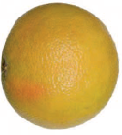 4
 | 1 КАТЕГОРИЯ/CLASS I

ЦВЕТОВАЯ ШКАЛА СВИТИ / SWEETIE COLOR SCALE
1, 8 - НЕСТАНДАРТ; 2-7 - норма, не категорируется как дефект.

I КАТЕГОРИЯ/CLASS I
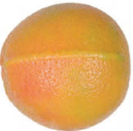
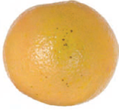
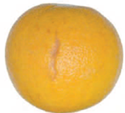
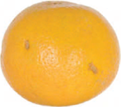

незначительный дефект формы/minor shape defect |  |  | незначительное повреждение щитовкой/minor scales damage |  | незначительные серебристые пятна/minor silver spots |  | незначительные зажившие повреждения кожуры/minor healed peel damage

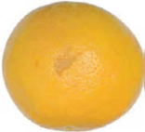 |  |  | 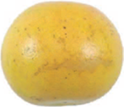 |  | 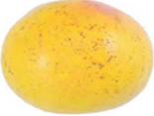 |  | 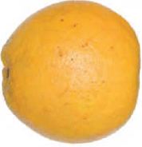
незначительные потертости/minor abrasions |  |  | незначительное повреждение ветром/minor wind damage |  | незначительный меланоз/minor melanose |  | Незначительные солнечные ожоги/minor scald

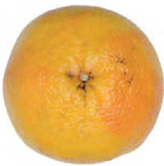
незначительное загрязнение сажистым грибком/insignificant contamination by sooty blotch

II КАТЕГОРИЯ/CLASS II

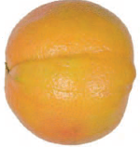 |  |  | 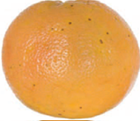 |  | 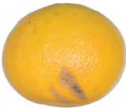 |  | 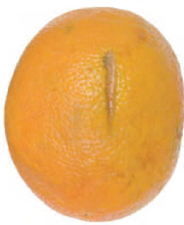
дефект формы/shape defect |  |  | легкое повреждение щитовкой/minor scales damage |  | серебристые пятна, не приводящие к потере товарного вида/silver spots that do not ruin the marketable condition |  | поверхностные зажившие повреждения кожуры/healed peel surface damage

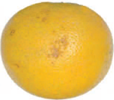
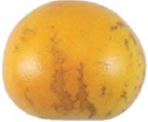
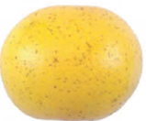
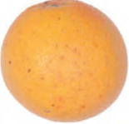

лёгкие потертости/light abrasions |  |  | лёгкое повреждение ветром/light wind damage |  | лёгкий меланоз/light melanose |  | лёгкие солнечные ожоги/minor sun scald

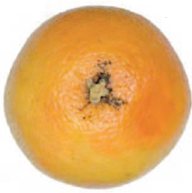
легкое загрязнение сажистым грибком/minor contamination by sooty blotch

НЕСТАНДАРТ/OUT OF GRADE

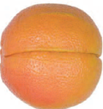 |  |  | 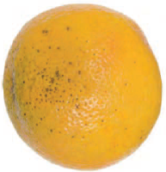 |  | 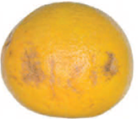 |  | 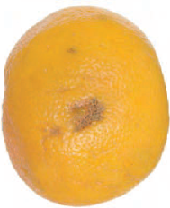
Уродливый/Ugly |  |  | Значительное повреждение щитовкой/Severe scales damage |  | Обширные серебристые пятна/Extensive silver spots |  | Значительные зарубцевавшиеся повреждения кожуры/Severe healed damage to peel

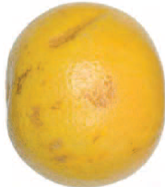
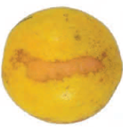
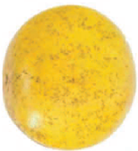
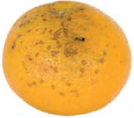

Обширные потёртости/Extensive abrasions |  |  | Значительное повреждение ветром/Severe wind damage |  | Значительное повреждение меланозом/Severe melanose damage |  | сильный солнечный ожог/severe sun scald

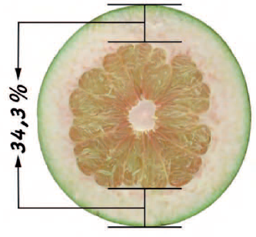 |  | 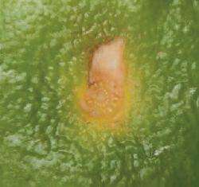 |  |  | 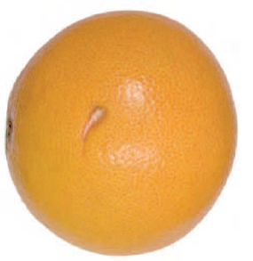 |  | 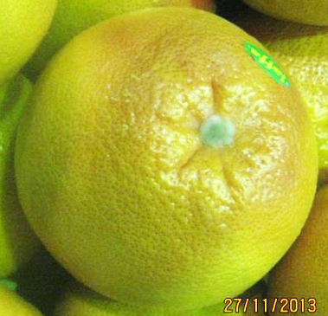
альбедо более 30% от поперечного диаметра/albedo more than 30% of the transverse diameter |  |  | грубо вырванная плодоножка/roughly detached pedicel |  | незарубцевавшиеся проколы без проникновения в мякоть/nonhealed punctures that do not affect the pulp |  | плесень на плодоножке/moldy pedicel

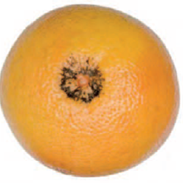
значительное загрязнение сажистым грибком/severe contamination by sooty blotch

ОТХОД/WASTE

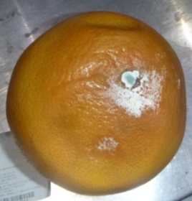
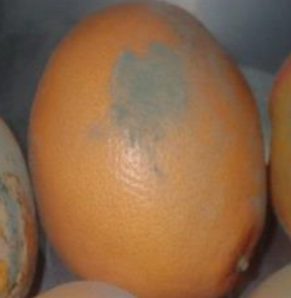
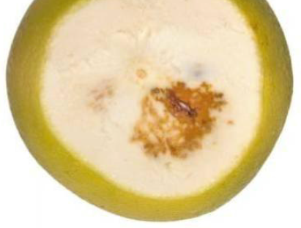

Загнив/Rotting |  |  | обсемененные спорами грибов/seeded with mold spores |  | повреждения мякоти с/х вредителями/pulp damaged by pest insects

